入力用
熊本市 給与照会回答シート（入力用） |  |  |  |  | ※黄色セルは必須回答項目です。
項目 |  |  | 注意事項 | 回答 | 左シートの「黄色（必須回答項目）及び水色セル（該当の場合回答項目）」に入力の上、熊本県・市町村共同システム電子申請サービスで回答または「回答書印刷用」シートを印刷の上返信用封筒で返送してください。
全般 | 回答入力日
 | 照会番号 |  | 右図参照 ※発番ではありません
回答者の情報 | 事業者名
郵送しております回答書の欄外右下の数字（赤枠部分）を記載してください。
 | 担当部署名
 | 担当者氏名
 | 電話番号
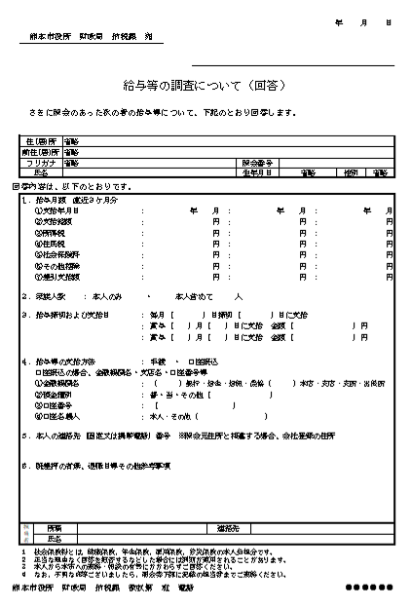
対象者の情報 | 対象者名
 | 生年月日 |  | 「照会書に同じ」を選択できます
 | 会社登録住所 |  | 「照会書に同じ」を選択できます
 | 本人連絡先電話番号
 | 生計を一にする親族数 |  | 選択式（本人除く人数）
 | 退職年月日（退職済・予定の場合）
給与等支払日及び支払方法 | 毎月の給与締日
 | 毎月の給与支払日 |  | 末日の場合は「末」と入力
 |  | 上記支払日が休日の場合 | 選択式
 | 支払方法 |  | 選択式
 | 振込口座（「口座振込」の場合）
 |  | 金融機関名 | 例）〇〇銀行
 |  | 支店名 | 例）〇〇支店
 |  | 口座種別 | 選択式
 |  | 口座番号
 |  | 口座名義人 | 「本人」を選択できます
給与及び賞与の支給状況 | 給与支給月＜１＞ |  | 最新月を入力してください
 | Ａ 総支給額 |  | 単位：円
 | Ｂ控除額 | ① 所得税額 | 単位：円
 |  | ② 住民税額 | 単位：円
 |  | ③ 社会保険料の金額 | 単位：円
 |  | ④ その他 | 単位：円
 | Ａ－Ｂ 差引支給額 |  | 自動計算
 | 給与支給月＜２＞ |  | 自動計算
 | Ａ 総支給額 |  | 単位：円
 | Ｂ控除額 | ① 所得税額 | 単位：円
 |  | ② 住民税額 | 単位：円
 |  | ③ 社会保険料の金額 | 単位：円
 |  | ④ その他 | 単位：円
 | Ａ－Ｂ 差引支給額 |  | 自動計算
 | 給与支給月＜３＞ |  | 自動計算
 | Ａ 総支給額 |  | 単位：円
 | Ｂ控除額 | ① 所得税額 | 単位：円
 |  | ② 住民税額 | 単位：円
 |  | ③ 社会保険料の金額 | 単位：円
 |  | ④ その他 | 単位：円
 | Ａ－Ｂ 差引支給額 |  | 自動計算
 | 賞与支給日① |  | 例）〇月〇日
 | 支給額① |  | 単位：円
 | 賞与支給日② |  | 例）〇月〇日
 | 支給額② |  | 単位：円
既差押 | 執行機関名 |  | 例）〇〇市、●●裁判所 等
 | 上記差押終了見込時期 |  | 例）〇年〇月
備考 |  |  | 上記のほかに何かございましたら、ご記入ください。

